入力項目説明
④
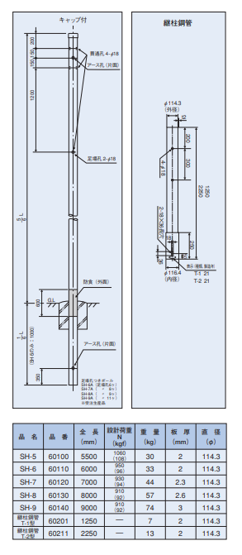
入力項目 | 名称 | 参考書類 | 備考
① | 鋼管ポール全長 | カタログ、計画図
② | 鋼管ポール設置高さ | 計画図 | 根入れ深さは全長の1/6、最低1mが基本
③ | ポール口径（根本） | カタログ
④ | ポール口径（先端） | カタログ | 同一口径（直管）の場合も入力
⑤ | 板厚（根本） | カタログ
⑥ | 板厚（先端） | カタログ | 同一口径（直管）の場合も入力
⑦ | 形状 | カタログ | ポールは円
②
⑧ | 重量 | カタログ | 単位に注意、kg Nの場合は1/9.8
⑨ | 取付物重量 | カタログ | 単位に注意、kg Nの場合は1/9.8
⑩ | 中心までの水平距離 | カタログ | ポールから取付物の中心までの距離
⑬
⑪ | 見附面積 | カタログ | 風が当たる面積 単位に注意cm２
①
⑫ | 形状 | カタログ | BOXは角
③
歩道：3.0m以上
車道：5.0m以上
⑬ | 取付高さ | 計画図 | 地上から取付物中心までの距離
⑬
Hmin
⑭ | 根枷幅 | 基礎図 | 根巻の場合は空欄で可
⑮ | 根枷厚 | 基礎図 | 根巻の場合は空欄で可
⑯ | 根枷中心深さ | 基礎図 | 根巻の場合は空欄で可
⑰ | 根巻幅 | 基礎図 | 根枷の場合は空欄で可
⑱ | 根巻深さ | 基礎図 | 根枷の場合は空欄で可
（地際）
⑲ | 架線取付位置 | 計画図 | 電源架空線の取付高さ
⑳ | 柱間の距離 | 計画図 | 電源架空線の距離

⑤
⑥
⑧

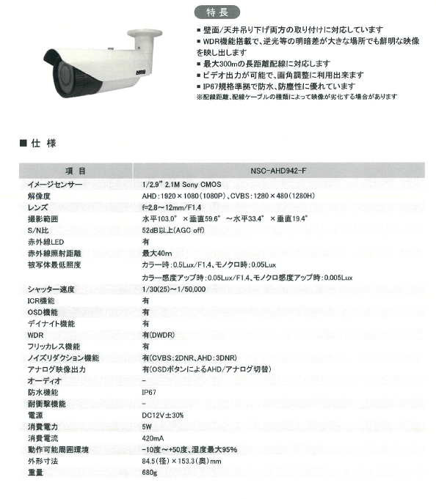
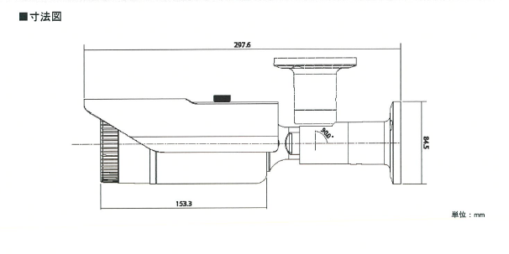
⑩0.2975/2=0.149
⑪8.45×29.75=251.39

⑨0.68kg

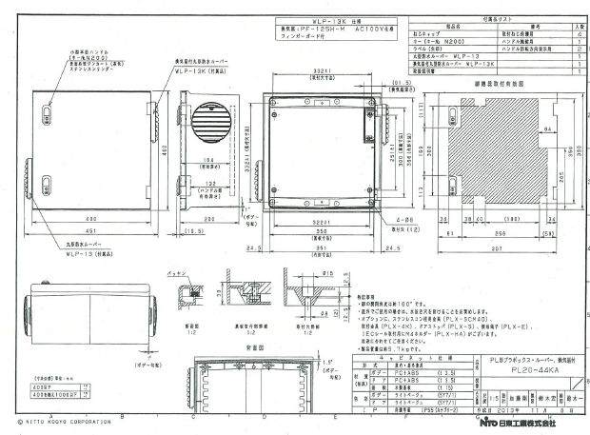

⑪40×40=1600

⑩0.2/2=0.1

⑨

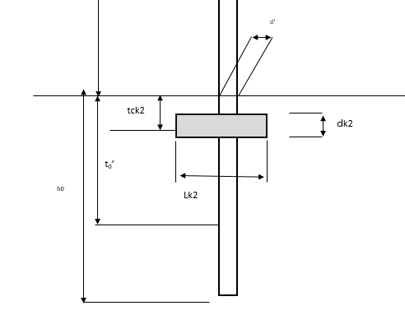
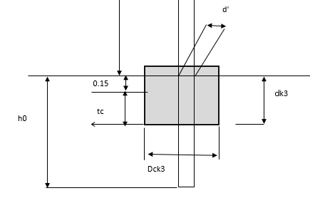

⑯
⑮

⑱

⑭

⑰

入力・結果
福岡市道路占用申請における鋼管ポールの強度計算及び基礎の設定（Ver.２）

 | 柱にカメラを付けたり、風があたったりすると、柱自体が曲がろうとするが、柱に作用する力に対して、柱は曲がらないことの確認が必要です。
 | 本強度計算において、鋼管ポール及び各付属物に作用する自重、風荷重及び架線張力による負荷が、鋼材の許容応力度σfa'以下となる必要があります。
 | 下記の支柱及び各取付物の形状・寸法等を入力することで、簡易的な強度計算の結果が算出されます。
 | この計算によりがたい場合は、別途詳細な構造計算書（支柱・基礎）が必要となります。

 |  | 強度計算の規定等
 |  | 支持物（鋼管ポール）の計算 |  | JIL1003：2009照明用ポール強度計算基準
 |  | 基礎の計算 |  | 配電規定JEAC7001 205-7 支持物の基礎

 | 申請場所 | 福岡市 | 中央区 | 今泉1丁目2区 | ※申請地区名を入力

○ 計算条件数値 |  |  |  |  | 鋼管ポールメーカーの数値

 | １．設計風速V | 50 | m/秒（最大瞬間風速) |  | 参考：JIL1003:2009 照明用ポール強度計算基準
 |  | 変更（案）：付属物を含めたポールの高さが６ｍ以下のものについては設計風速50m/秒とすることも可(JIL１003:2009 照明用ポール強度計算基準）

 | ２．支柱の形状・寸法等
 | ポール形状 | ① 長さ | ② 高さ | 根入れ長さ | ③ 径(根元) | ④ 径(先端) | ⑤ 板厚(根元) | ⑥ 板厚(先端) | ⑦ 形状(円or角) | ⑧ 全体重量
 |  | ｈ（ｍ） | ｈ１（ｍ） | h0（ｍ） | ｄ’（ｍｍ） | ｄ（ｍｍ） | ｔ’（ｍｍ） | ｔ（ｍｍ） |  | Ｗ1(kg)
 |  | 6 | 5 | 1 | 114.3 | 114.3 | 2.3 | 2.3 | 円 | 38.1

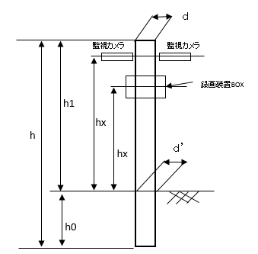
 | 断面積 | 断面係数 | 断面2次モーメント | 断面2次半径 | 見附(受圧)面積 | 風力係数
 | Ａ(cm3) | Ｚ(cm3） | Ｉ(cm4） | i(cm) | Ａ1（cm2） | Ｃ1
 | 8.09 | 22.21 | 127 | 4 | 5715 | 0.7

 | 短期(許容応力度) | 長期(許容応力度) | 長期許容せん断力 | テーパ率
 | σfa'(N/mm2) | σfa(N/mm2) | σfs(N/mm2) | 1/α
 | 235 | 156 | 90.6 | 0

 |  | 断面積Ａ: | π/4×(d'^2-(d'-2t')^2）
 |  | 断面係数Z： | π/64×(d'^4-(d'-2×t')^4）/（d'/2）＝π/32×(d'^4-(d'-2×t')^4）
 |  | 断面2次モーメントI： | π/64×(d'^4-(d'-2×t')^4）
 |  | 断面2次半径i： | （1/16×(d'^2+(d'-2×t')^2))^0.5
 |  | 見附面積Ａ１： | 添加物や柱の風を受ける面の面積
 |  | 風力係数C１： | 部材の形状による係数（角1.2、パイプ状0.7）
 |  | 短期許容応力度：通常235N/mm２(SS400等） |  |  | カタログ等で確認できた場合は変更可

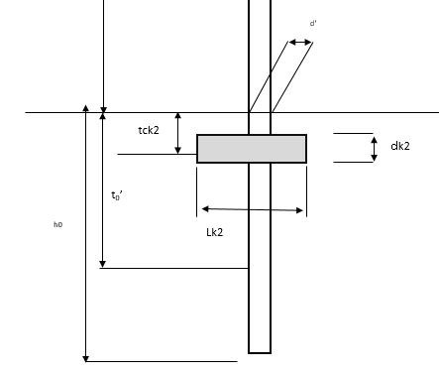
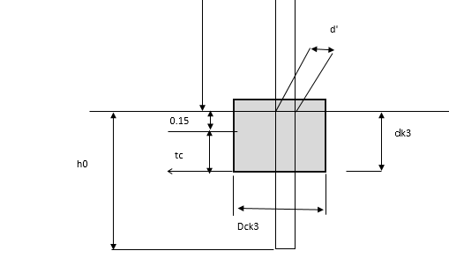
 |  |  |  |  |  |  | 根枷基礎の詳細 |  |  | 根巻基礎の詳細
 | 基礎の形状 |  |  |  | 単位：m
 |  | 直埋式 | 根入長(t) |  | 1.0
 |  | 根枷式 | 根入長(t) |  | 1.0
 |  |  | ⑭根枷幅(Lk2) |  | 0.50
 |  |  | ⑮根枷厚(dk2) |  | 0.30
 |  |  | ⑯根枷中心深さ(tck2) |  | 0.25
 |  | 根巻式 | 根入長 |  | 1.0
 |  |  | ⑰根巻幅(Dck3) |  | 0.00
 |  |  | ⑱根巻深さ(dk3) |  | 0.00
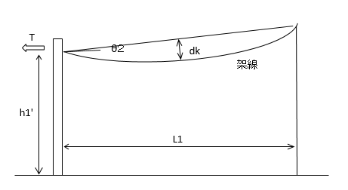
 | ※ 柱に架線がある場合
 |  | ⑲ 架線取付位置 | ⑳ 柱間の距離
 |  | h1'(m) | L１(m)
 | 架線計算 | 4.8 | 0
 |  | 参考：JIL1003:2009 照明用ポール強度計算基準

 | ３．取付物の形状・寸法等
 | 種別 | ⑨ 重量 | ⑩中心までの水平距離 | 鉛直モーメント | ⑪見附(受圧)面積 | ⑫形状(円or角) | 風力係数 | 風荷重 | ⑬取付高さ | 曲げモーメント
 |  | Wx(kg） | Lｘ(m) | Wｈx(N･m) | Aｘ(cm2) |  | Ｃｘ | Pｘ(N) | ｈｘ(m) | Max(N･m)
 | 街路灯１ |  |  | 0 |  |  |  | 0 |  | 0
 | 街路灯２ |  |  | 0 |  |  |  | 0 |  | 0
 | 防犯カメラ１ | 0.685 | 0.127 | 0.85 | 215.5 | 角 | 1.3 | 42.86295 | 4 | 171.45
 | 防犯カメラ２ | 0.685 | 0.127 | 0.85 | 215.5 | 角 | 1.3 | 42.86295 | 4 | 171.45
 | 録画装置BOX１ | 7 | 0.1 | 6.86 | 1521 | 角 | 1.3 | 302.5269 | 3.2 | 968.09
 |  |  |  | 0 |  | 角 |  | 0 |  | 0
 | 支柱 | 31.75 | ― | ― | 5715 | 円 | 0.7 | 612.0765 | 2.5 | 1530.19
 | Σ | 40.12 | ― | 8.56 | ― | ― | ― | 1000.33 | ― | 2841.18

 |  | 水平距離Ｌ： | 支柱から添加物がせり出している距離
 |  | 速度圧ｑ1:風速ｖ(m/s)（一般にｖ＝60m/s）から決定される。
 |  |  | V＝50m/s | ｑ１＝ 1.23×V２／２ ＝ | 1.53 | kN/m2
 |  | モーメントMax(N・m)＝風荷重Px(N)×距離ｈx(m)
 |  |  | 風荷重Px(N)＝風力係数Cx×速度圧ｑ1(kN/m2)×受圧面積Ax（cm2）
 |  |  | 距離hx(m)・・・支持柱の基準点（地際）から荷重の作用位置までの距離
 |  | 主柱軸周りのねじりモーメント
 |  |  | アームの水平距離が短い場合は考慮しない
 |  |  | 主柱の軸周りモーメントMt(N･m)＝アーム及び付属物に作用する風荷重Px(N)×水平距離Lx(m)

〇強度計算結果 |  | 強度計算結果
 |  |  | 計算結果 N/mm^2 | 基準 N/mm^2 | 判定
 |  | 圧縮応力度 | 0.74 | 90.6 | OK
 |  | 曲げ応力度 | 127.92 | 235 | OK
 |  | せん断応力度 | 0.47 | 90.6 | OK

 |  | 基礎の判定
 |  | 直埋め式 |  | 根枷式 |  | 根巻式 |  | 参考：配電規定JEAC7001 205-7 支持物の基礎
 |  | 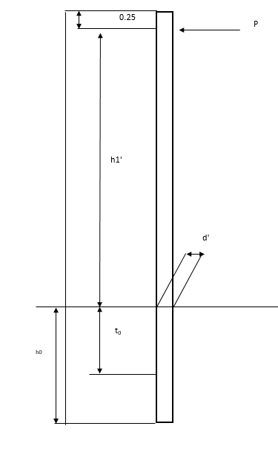 |  | 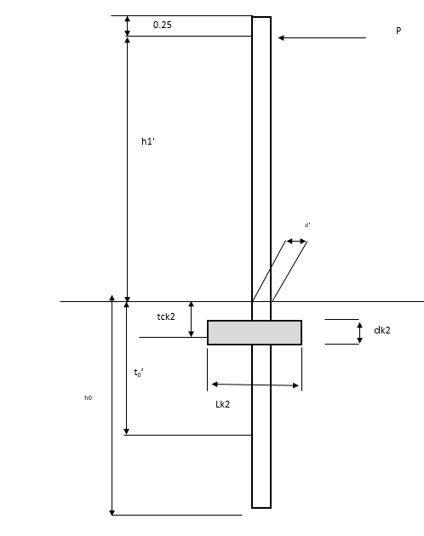 |  | 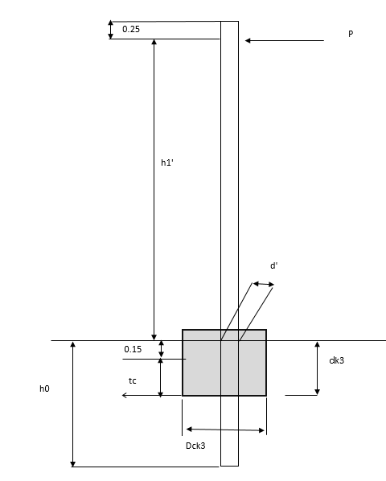

 |  | 安全率 | 基準 | 安全率 | 基準 | 安全率 | 基準
 |  | 1.56 | ≧２ | 3.37 | ≧２ | 1.18 | ≧２
 |  | 判定 |  | 判定 |  | 判定
 |  | NG |  | OK |  | NG
〇強度計算
 | １．荷重の算定
 | １）固定荷重
 |  | (a)重量
 |  | 器具 | w1＝ | 8.37 | kg×9.8
 |  |  | = | 82.026 | N
 |  | 支柱 | W2= | h1×W1/h＝ | 5 | m× | 38.1 | kg/ | 6 | m×9.8
 |  |  | ＝ | 311.2 | N
 |  |  | Nx＝ | W1＋W2＝ | 393 | N
 |  |  | Ny＝ |  | 393 | N
 |  | 鉛直モーメント
 |  | 器具 | Mｗ１= | ΣWｈ×Lx | = | 8.56 | N・m

 | ２）風荷重
 |  | (a)水平力
 |  | 合計 | Hx＝ | Σ（Cx×q1×Ax） | ＝ | 1000.33 | N

 |  | (b)ねじりモーメント
 |  | 器具 | M1= | Σ（Hx×Lx） | ＝ | 41.1398793 | N・m

 |  | (ｃ)風曲げモーメント
 |  | 合計 | Ma= | Σmax | ＝ | 2841.18 | N･ｍ

 | ３）架線張力の計算
 |  | a)風圧力 | 速度圧 ｑ1＝ | 1.53 | kN/m2
 |  |  | 架線風力係数 C＝ | 1.0
 |  |  | 架線高低差角θ2＝ | 0 | 高低差なしとして仮定
 |  |  | 架線外径 dc＝ | 0.0092 | m
 |  |  | 架線重量 Wk＝ | 1.23 | N/m
 |  |  | スパン長 L1＝ | 0 | m
 |  |  | 架線のゆるみ(dk)= | 0 | m 弛度 f= | 5%

 |  |  | Ｐk＝ | 1.0×q1×ｄｃ／cos（θ2)
 |  |  | ＝ | 1.0× | 1.53 | N/m2×1000×0.0092m/COS( |  | 0 | ）
 |  |  | ＝ | 14.08 | N/m

 |  |  | Pkxmax＝ | Pk×L1×sin（90）/2/2^0.5
 |  |  | ＝ | 14.08 | N/m× | 0 | m×1/2/2^0.5
 |  |  | ＝ | 0 | N
 |  |  | Pkymax＝ | 0 | N

 |  | ｂ）架線の張力 | 風荷重と自重の合力
 |  |  | W＝ | （（W1^2＋（Pk×sin（90））^2）＾0.5
 |  |  | T＝ | Wk×L1^2／（8×ｆ）
 |  |  | ＝ | （（1.23N/m^2+（ | 14.08 | N/m×1)^2)^0.5× | 0 | m^2/（8× | 0 | m)
 |  |  | ＝ | 0 | N
 |  |  | Tx= | T×cos（45）
 |  |  | ＝ | 0 | N
 |  |  | Ty= | -T×cos(45)
 |  |  | = | 0 | N

 | ２．支柱の断面算定
 | １）応力 | 曲げモーメント | Ma= | 2841.18 | N･ｍ
 |  | 鉛直モーメント | Mw1= | 8.56 | N･ｍ
 |  | ねじりモーメント | M1= | 41.1398793 | N･ｍ

 |  | 最大曲げモーメント | Mmax= | √（Ma^2＋Mw1^2）
 |  |  | ＝ | √（ | 2841.18 | ＾２＋ | 8.56 | ^2）
 |  |  | ＝ | 2841 | N・m

 | ２）使用部材 | 形状 |  | 114.3 | mm× | 2.3 | mm
 |  | 断面積 | A＝ | 8.09 | cm2
 |  | 断面係数 | Z＝ | 22.21 | cm3
 |  | 断面2次モーメント | I= | 127 | cm
 |  | 断面2次極モーメント | Ip＝ | 253.8603 | cm4
 |  | 断面2次半径 | i＝ | 4 | cm

 | ３）支柱の細長比 | 座屈長 | Lk＝ | h1×ｋ |  | ｋ＝２ | 一端固定他端自由
 |  |  | ＝ | 10 | m
 |  | 支柱の細長比 | λ= | Lk／i
 |  |  | ＝ | 10 | m／ | 4 | cm×１００
 |  |  | ＝ | 250

 | （４）断面算定 | 圧縮応力度 | σc＝ | Nx／A
 |  |  | ＝ | 393 | N／ | 8.09 | cm2／100
 |  |  | ＝ | 0.49 | N/mm2

 |  |  | σc×1.5 | ＜ | σfa | であればＯＫ

 |  |  | 判定 | 0.74 | < | 156 |  | Ok

 |  | 曲げ応力度
 |  |  | Mx＝ | Ma/2^0.5+（Pkymax+Ty)×H1’
 |  |  | ＝ | 2841.18 | N･m/2^0.5+（ | 0 | N + | 0 | N ）× | 4.8 | m
 |  |  | ＝ | 2009.02 | N･m
 |  |  | Mｙ＝ | Ma/2^0.5+（Pkxmax+Tx)×H1’
 |  |  | ＝ | 2841.18 | N･m/2^0.5+（ | 0 | N + | 0 | N ）× | 4.8 | m
 |  |  | ＝ | 2009.02 | N･m
 |  | ベクトル和 | Mv＝ | （Mx^2＋My^2）＾0.5
 |  |  | ＝ | 2841.18 | N･m

 |  |  | σb＝ | Mｖ／Z
 |  |  | = | 2841.18 | N・m×1000／ | 22.21 | cm3
 |  |  | = | 127.92 | N/mm2

 |  |  | σb | ＜ | σfa’ | であればＯＫ

 |  |  | 判定 | 127.92 | < | 235 |  | Ok

 | （５）せん断力 | ねじりせん断応力 | τ= | T/Ip＝M1×D/2/Ip
 |  |  | ＝ | 41.1398793 | N･m×1000× |  | 114.3 | mm/2/ | 253.8603 | cm4×10000
 |  |  | = | 0.926 | N/mm2

 |  | 最大せん断応力度 | τmax= | １／２×（σb＾２＋４×τ＾２）^0.5
 |  |  | ＝ | 1/2×（ | 127.92 | ＾２＋4× | 0.926 | ＾２）^0.5
 |  |  | ＝ | 63.97 | N/mm2

 |  |  | τmax／１．５＜σfｓで安全

 |  |  | 判定 |  | 0.47 | < | 90.6 |  | Ok

Ⅰ．柱の確認
 | （４）架線による作用モーメント（柱間の電力線等にかかる力）の算出
 |  |  | ⑥ 柱間に張られた電線については、互いに引き合う力が生じることから、架線により生じるモーメントの算出を行う。
 |  |  | ※ 風から受ける力を最大で計算するため、架線は垂直に風を受けると仮定する。 また、２柱の架線取り付け高さは同一と仮定する。（θ2=0）

 |  |  |  | 架線の風力係数：C＝ |  |  |  |  | 1.0
 |  |  |  | 架線の緩み：f＝ |  |  |  |  | 0.5 | ％
 |  |  |  | 架線の仕上がり外径；dc＝ |  |  |  |  | 0.0092 | ｍ
 |  |  |  | 単位長さ当たりの重量：W1＝ |  |  |  |  | 1.23 | N/m
 |  |  |  | 風圧力：P＝C×q×dc
 |  |  |  |  | P=1.0×1.53×1000×0.0092＝ |  |  |  | 14.076 | N/m
 |  |  |  | 単位長さ当たりの水平力と自重の合力：W=√（W12＋P2）
 |  |  |  |  | W=√（1.23^2+20.3^2） |  |  |  | 14.13 | N/m
 |  |  |  | 架線張力：T(N)=W×L２／（８×ｆ×L）＝W×L/（8×ｆ）
 |  |  |  |  | T=14.13×0/(8*0.05) |  |  |  | 0.00 | N

 |  |  |  | よって、架線による作用モーメント：Mcは
 |  |  |  | Mc= | T×h1'= |  |  |  | 0 | N・ｍ

 | （５）地際の合計作用モーメントが支持柱の許容応力度以下であることを確認

 |  |  | 合計作用モーメント（ΣM)及び固定荷重に対し、支持柱が耐えられるかを確認する。 確認として、合計作用モーメントΣMを断面係数Zで割った応力度と固定荷重に対する軸応力を加算した支持柱に作用する曲げ応力度σを算出し、その値が材料の許容曲げ応力度σa以下であることを確認する。

 |  |  | 断面係数 Z= |  | 22.21 | ㎝3 | 自重 W＝ | 40.12 | kg | 断面積A’＝ | 809.27426756 | mm２
 |  |  | 合計作用モーメント ΣM＝ |  | 2841.18 | N・ｍ

＋
=
＋
=
 |  |  | σ= | ΣM ΣW*9.8 |  | 2,841,180 | 393.2 | 128.4 | < | σa （＝235N/mm2）
 |  |  |  | Z A' |  | 22210.00 | 809.3

 |  |  |  | となり、許容を下回るので安全である。

 |  |  | 照明占用ポール及び付属物の取付数量が少ない場合は、固定荷重を考慮しないことができる。 （４）で求めた合計作用モーメント（ΣM)に対し、支持柱が耐えられるかを確認する。確認として、合計作用モーメントΣMを③で確認した断面係数Zで割り、支持柱に作用する曲げ応力度σ※４を算出し、その値が③-1で確認した材料の許容曲げ応力度σa※５以下であることを確認する。

 |  |  | 断面係数 Z= |  | 22 | ㎝3
 |  |  | 合計作用モーメント ΣM＝ |  | 2841.18 | N・ｍ

=
=
 |  |  | σ= | ΣM | 2,841 |  | 127.9 | < | σa （＝235N/mm2）
 |  |  |  | Z | 22.21

 |  |  |  | となり、許容を下回るので安全である。

柱を地面に固定している部分（基礎のボルト）は、柱が曲がろうとした場合、同時に引き抜きの力 が作用する。 このため、地盤に接したボルトは引き抜きの力に耐えうる必要がある。

Ⅱ．基礎の確認

 | （１）引き抜け力の確認

 |  |  | ① | 合計作用モーメントΣMと柱を固定するボルトの距離Lu(m)により、引抜力Pが算出される。

=
=
N
 |  |  |  | Pu＝ | ΣM |  | 2,841 | #REF!
 |  |  |  |  | Lu |  | #REF!

 |  |  |  | ※ 距離Lは、一般に検討するボルトと、その反対側の支持柱ﾍﾞｰｽﾌﾟﾚｰﾄ端部との距離

 | （２）ボルトの確認
 |  |  |  |  |  |  |  |  |  |  | 240
 |  |  | ② | P＝σ・Aより、ボルトに作用する応力σを算出する。

=
=
 |  |  | σ＝ | Pu | #REF! |  | #REF! | #REF! | ≦σa （＝235N/mm2） ボルトが持っている耐えうる力
 |  |  |  | Au | #REF!

 |  |  |  |  | #REF!

 |  |  |  | ※Pu：①で求めた引抜力：P
 |  |  |  | ※Au：ボルトの面積。ボルト径より算出

柱を地面に固定するための基礎には、全体の荷重を支え、斜めに傾かない役割が求められる。 このため、全体の重さを地盤面に適切に分散して伝え、横方向に倒れ掛かる力を地盤土砂によって支えられる形状が求められる。

Ⅲ．基礎形状の確認 |  |  |  |  |  |  | ※国土交通省近畿地方整備局 第４章 道路照明設備
 |  |  |  |  |  |  | ※建設省土木研究所資料第1035号「ポール基礎の安定計算法」
 | （１）前提条件の確認 |  |  |  |  |  | ※道路標識設置基準・同解説

 |  | 標準的な土質・地盤の状況として、地盤の傾きがない、N値10の普通砂質土地盤を想定する。
 |  | （※明らかに地盤条件が異なる際は別途検討を行うこと。）

 |  |  | 普通砂質土単位体積荷重 |  |  | γ＝ | 17.00 | kN/m3
 |  |  | N値 |  |  | N＝ | 10
 |  |  | 受動土圧係数 |  |  | Ｋｐ＝ | 3.53
 |  |  | 地表面と水平面のなす角 |  |  | α＝ | 0 | rad

 | （２）基礎形状の仮定
 |  |  |  |  |  |  |  |  |  |  | ：入力セル
 |  | 基礎形状を仮定する。
 |  |  | 偏芯のない矩形ｺﾝｸﾘｰﾄ基礎（平面形が正方形）の計算とし、 |  |  |  |  | 矩形ｺﾝｸﾘｰﾄ 基礎(計算値) | 前面幅 | D | 0.3 | ｍ
 |  |  | 幅/高さが1/2以下のケーソン基礎を対象とする。 |  |  |  |  |  | 側面長 | L | 0.3 | m
 |  |  | 幅/高さが1/2より大きい直接基礎型の基礎や、 |  |  |  |  |  | 深さ | H | 1.43 | ｍ
 |  |  | 極端な細形の基礎の場合は、別途検討を行う。 |  |  |  |  |  | 舗装ありなし | あり | 0.7
 |  |  | ※円形断面を用いる場合は、円の直径を正方形の |  |  |  |  |  | 単位体積荷重 | γｃ | 23 | ｋN/m3
 |  |  | 一辺として設計してもよい。 |  |  |  |  |  | 一般的な無筋ｺﾝｸﾘｰﾄ |  | 23 | kN/m3
 |  |  | ※基礎上部の拘束条件として、周囲の舗装のありなしを入力。

 | （３）基礎上面にかかる鉛直応力、水平応力、合計作用モーメント等の確認

 |  | Ⅰ．で求めた内容から、基礎上面にかかる鉛直応力、水平応力、曲げモーメントを整理する。

 |  |  | ① | 鉛直応力ΣV＝W1+W2+W3+W4+W5= |  |  | #REF! | kN
 |  |  |  |  | ※W5：架線の荷重 W５＝W×L/2

 |  |  | ② | 水平応力ΣH＝H2+H3+H4+Hp+T= |  |  | #REF! | kN
 |  |  |  |  | H2＝C2 × q 1 × A2
 |  |  |  |  | ＝C2×（ｑ１×１０００）×（A2÷１００００） |  |  | #REF! | N
 |  |  |  |  | H3＝C3 × q 1 × A3
 |  |  |  |  | ＝C3×（ｑ１×１０００）×（A3÷１００００） |  |  | #REF! | N
 |  |  |  |  | H4＝C4 × q 1 × A4
 |  |  |  |  | ＝C4×（ｑ１×１０００）×（A4÷１００００） |  |  | #REF! | N
 |  |  |  |  | Hp＝C1 × ｑ1 × A1
 |  |  |  |  | ＝C1×（ｑ１×１０００）×（A1÷１００００） |  |  | #REF! | N

 |  |  |  |  | T= |  |  | #REF! | N

 |  |  | ③ | 合計作用モーメントΣM＝ |  |  | #REF! | kN・ｍ

 |  |  | ④ | ケーソン基礎の諸係数を確認する。
 |  |  |  | ・基礎自重W=γc×D×L×H＝
 |  |  |  |  |  |  | 2.9601 | kN
 |  |  |  | ・基礎底面に作用する鉛直応力ΣP
 |  |  |  |  | ΣP＝ΣV＋W＝ |  | #REF! | kN

 |  |  |  | ・水平方向地盤反力係数Ｋb=12.8×KH0×(D×H)^(-3/8)
 |  |  |  |  |  |  | 122,043 | kN/m3

 |  |  |  | ・鉛直方向地盤反力係数Ｋv=12.8×Kv0×(D×L)^(-3/8)
 |  |  |  |  |  |  | 180,841 | kN/m3

 | （４）安定条件式を満たす係数βの算出

 |  | ① | 安定計算係数βを仮定する。β＝ |  |  |  |  | 52.893154164 | °
 |  |  |  |  |  |  |  | ：入力・変化させるセル
 |  | ② | 各係数の算出
 |  |  | n＝D/L＝ |  |  |  |  | 1
 |  |  | ν1＝n×(1+n×cotβ)^2＝ |  |  |  |  | 3.085
 |  |  | ν2＝n/3×(2-n×cotβ)(1+n×cotβ)^2＝ |  |  |  |  | 1.279
 |  |  | K1＝L/2×Kb×H＝ |  |  |  |  | 26178.206
 |  |  | K2＝2/3×L/2×Kb×H^2＝ |  |  |  |  | 24956.556
 |  |  | K3＝1/2×L/2×Kb×H^3＋Kv×(D/2)^4×ν2＝ |  |  |  |  | 26882.986
 |  |  | θ＝（ΣM×K1＋ΣH×K2）/（K1×K3－K2＾2）＝ |  |  |  |  | #REF!
 |  |  | ｈ＝（ΣM×K2＋ΣH×K3）/（ΣM×K1＋ΣH×K2）＝ |  |  |  |  | #REF!

 |  | ③ | 条件式を収束させる係数βとして決定する。
 |  |  | ΣP－Ｋv×(D/2)^3×θ×ν1＝ |  |  |  |  | #REF! | ≒0となるようなβを探す
 |  |  |  |  |  |  |  | ：条件式を変更しない（自動計算）

 |  |  |  |  | 手法１ 黄セルに数値を手入力し、赤枠セルがほぼ0になる値を探す
 |  |  |  |  | 手法２ 「ゴールシーク」機能で値を探す
 |  |  |  |  | ※Excelでは、「データ」「What-If分析」下に
 |  |  |  |  | 【1】赤枠セルを「数式入力セル」に設定
 |  |  |  |  | 【2】目標値を0と入力
 |  |  |  |  | 【3】黄セルを「変化させるセル」に設定
 |  |  |  |  | 【4】計算実行

 | （５）ケーソン基礎の安定計算

 |  |  | 安定計算係数βによる条件式が（≒）０であり、かつ
 |  |  | ケーソン基礎の安定式 2.4×H×γ×（Ｋp／Ｋb）－ｈ×θ≧０で安定。

 |  |  |  |  |  |  |  | #REF! | #REF!

 |  |  | ※判定が”ＮＧ”の場合や、より経済的な基礎構造を検討する場合は、
 |  |  | 【（２）基礎形状の仮定】に戻って基礎形状を変更し、計算を繰り返す。

 | （５）ケーソン基礎の決定

 |  | ① | 矩形基礎の場合
 |  |  | 平面形 | □ | 0.3 | ｍ
 |  |  | 深さ | H | 1.00 | ｍ | ※最低限の大きさ
 |  |  | ※上部舗装拘束 |  | あり

 |  | ② | 円形基礎の場合
 |  |  | 平面形 | Φ | 0.3 | ｍ
 |  |  | 深さ | H | 1.00 | ｍ | ※最低限の大きさ
 |  |  | ※上部舗装拘束 |  | あり

 |  |  | ※周囲を舗装している箇所に設置する際の基礎深さは、基礎上部が固定されるため70％浅くしてよい

基礎（直埋め）
基礎の検討 |  | （直埋め） |  |  | 参考：配電規定JEAC7001 205-7 支持物の基礎
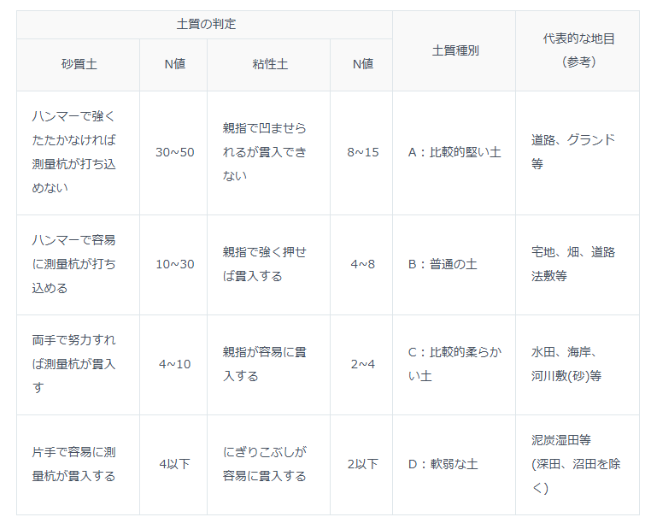
（１）土質条件
 | 土質の種類 |  |  |  |  |  |  | 土質係数kH (ｋN/m4)

 | 普通土質 | 〔A〕固まっている土又は砂、多数の砂利、石塊まじりの土などで硬い土の部類に属するもの。 |  |  |  |  |  | 39,000

 |  | 〔B〕固まっている土又は砂、多数の砂利、石塊まじりの土などで軟らかい土の部類に属するもの。 |  |  |  |  |  | 29,000

 | 軟弱土質 | 〔C〕流砂（土がまじらないもの。） |  |  |  |  |  | 20,000
 |  | 〔D〕水分の多い粘土、腐植土、盛土など軟弱な土（深田を除く。） |  |  |  |  |  | 8,000
 | ※通常は、普通土質〔B〕を採用して計算する。

（２）基礎の検討

 | ｆ＝ | Ｋd'h0４
 |  | 120P（h1'＋ｔ0）２

 | K | 土質係数＝kH/1.0（ｍ） |  |  |  | 29,000 | ※植栽帯等状況により変更可能
 | f | 基礎安全率（≧2.0）
 | d' | 地際の直径（ｍ） |  |  |  | 0.1143
 | h0 | 根入れ深さ（ｍ） |  |  |  | 1
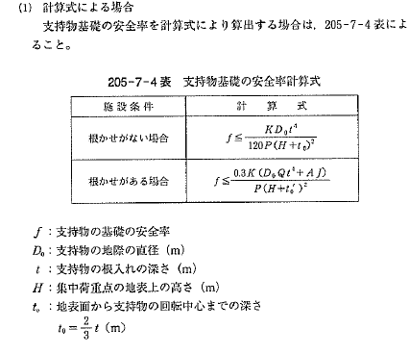
 | h1' | 集中荷重作用点高さ（ｍ） |  |  |  | 4.8
 | P | 頂点集中換算荷重（ｋN） |  |  |  | 591.9125
 | ｔ0 | 地表面から回転中心までの高さ（ｍ） |  |  |  | 0.66666666667
 |  | ＝2/3×ｈ0

 |  | ｆ＝ | 1.56 | ＜ | 2.0 | ・・・・ | NG

0.25
P

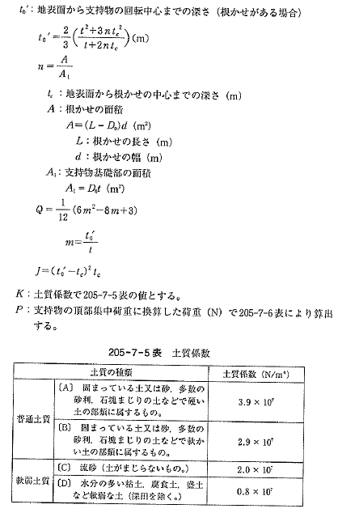

h1'

d'

t₀
_{h0}

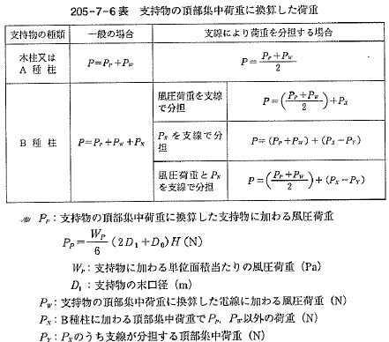

基礎（根枷）
基礎の検討 |  | （根枷） |  |  | 参考：配電規定JEAC7001 205-7 支持物の基礎

（１）土質条件
 | 土質の種類 |  |  |  |  |  |  | 土質係数kH (ｋN/m4)

 | 普通土質 | 〔A〕固まっている土又は砂、多数の砂利、石塊まじりの土などで硬い土の部類に属するもの。 |  |  |  |  |  | 39,000

 |  | 〔B〕固まっている土又は砂、多数の砂利、石塊まじりの土などで軟らかい土の部類に属するもの。 |  |  |  |  |  | 29,000

 | 軟弱土質 | 〔C〕流砂（土がまじらないもの。） |  |  |  |  |  | 20,000
 |  | 〔D〕水分の多い粘土、腐植土、盛土など軟弱な土（深田を除く。） |  |  |  |  |  | 8,000
 | ※通常は、普通土質〔B〕を採用して計算する。

（２）基礎の検討

 | ｆ＝ | 0.3Ｋ（d'Qh0４+AJ）
 |  | P（h1'＋ｔ0’）２
...
 |  | n= | A/At | ＝ |  | 1.012335958
 | A | 根枷の面積＝（Lk2－d'）×ｄk2 |  |  |  | 0.11571
 | At | 基礎部の面積＝d'× h0 |  |  |  | 0.1143

 |  | Q＝１／１２×（6m2-8m+3) |  |  |  | 0.037581478281
 |  | ｍ＝t0'/h0 |  |  |  | 0.526640237
 |  | J=(t0'-tck2)2tck2 |  |  |  | 0.019132455181

 |  | ｆ＝ | 3.37 | ＜ | 2.0 | ・・・・ | OK

0.25
P

h1'

_{d'}

tck2
ｄk2

t₀’
_{h0}
Lk2

基礎（根巻）
...
 |  |  |  |  |  | 29,000

 |  |  |  |  |  | 20,000
 |  |  |  |  |  | 8,000
...
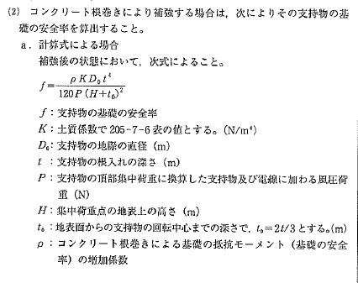
...
 |  |  |  |  | ※植栽帯等状況により変更可能
...
 |  |  |  | 0.1143
 |  |  |  | 1
 |  |  |  | 4.8
 |  |  |  | 591.9125
 |  |  |  | 0.66666666667
...
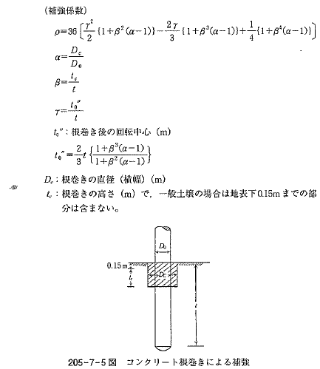
...
 |  |  |  | ２γ｛１＋β３（α-１）｝ |  | + | ｛１＋β４（α-１）｝
 |  |  |  | 3 |  |  | 4
...
α＝ | DＣk3／d' | ＝ | 0
γ＝ | ｔ0''／h0 | ＝ | 0.68431372549

= | 0.75596433824

ｆ＝ | 1.18 | ＜ | 2.0 | ・・・・ | NG

0.25
P

h1'

d'

0.15
ｄk3
tc
h0

Dck3

